Měsíční statistika
 |  |  |  |  |  | Sledované období: | 2018-12-01

Přímý nákup mléka mlékárnami a odbytovými organizacemi od producentů, realizovaný na území ČR.
Zdroj: Měsíční výkaz o nákupu mléka Odbyt (MZe) 6 - 12, Měsíční výkaz o nákupu mléka, o výrobě a užití vybraných mlékárenských výrobků Mlék (MZe) 6 - 12.

• Objem měsíčního nákupu mléka a kumulativní objem nákupu mléka od začátku kalendářního (referenčního) roku od producentů v ČR. Zaokrouhleno na tis.l.
• Průměrná měsíční nákupní cena za sledovaný měsíc. Zaokrouhleno na dvě desetinná místa.
• Průměrná nákupní cena od začátku roku, kalkulovaná z kumulativní hodnoty nákupu od začátku kalendářního (referenčního) roku včetně doplatků a srážek za __předchozí měsíce referenčního roku. Zaokrouhleno na dvě desetinná místa.
• Průměrný obsah tuku a bílkovin v nakoupeném mléce. Zaokrouhleno na dvě desetinná místa.
• Vývoz syrového a tepelně ošetřeného mléka v cisternách vykazovaný zpravodajskými jednotkami statistického šetření Odbyt (MZe) 6 - 12. Zaokrouhleno na tis.l.

Ukazatel | Sledované období | Množství (tis. l) | Hodnota nákupu (bez DPH) tis. Kč | Průměrná nákupní cena mléka (Kč/l ) | Průměrný obsah tuku (%) | Průměrný obsah bílkovin (%)
a | b | 1 | 2 | 3 | 4 | 5
Přímý nákup mléka od producentů v ČR celkem | za měsíc | 240,688.00 | 2,204,622.00 | 9.16 | 4.04 | 3.58
 | od začátku roku | 2,953,279.00 | 25 496 144,00* | 8.63 | 3.86 | 3.46
Dodávky mléka v cisternách do zemí EU a třetích zemí celkem | za měsíc | 35,266.00 | x | x | 4.07 | 3.59
 | od začátku roku | 440,999.00 | x | x | 3.89 | 3.49

x - nesleduje se

* revidovaný údaj: revize zahrnuje doplatky a srážky za minulá období roku 2018 vyúčtované ZJ v měsíci lednu 2019
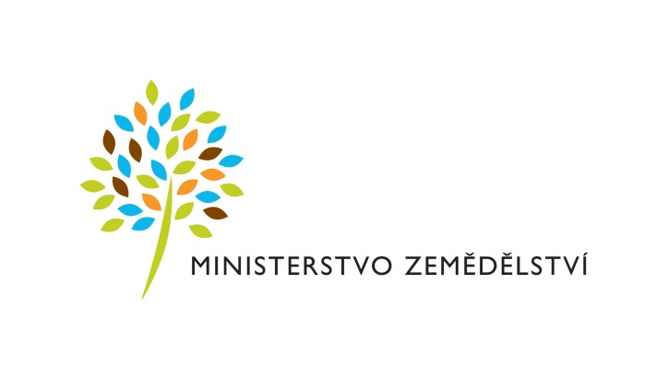

Těšnov 17, 117 05 Praha I, Česká republika
tel.: 420 221 111, fax: +420 224 810 478
www.eagri.cz

